DB
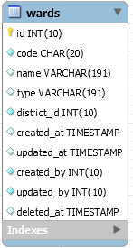
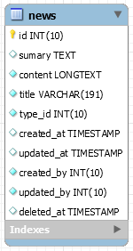
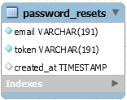
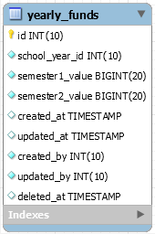
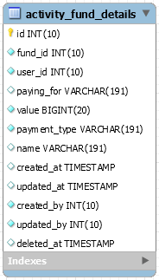
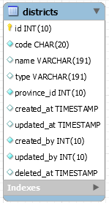
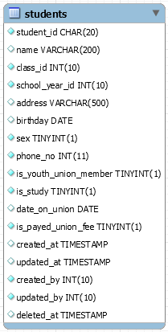
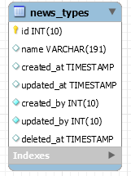
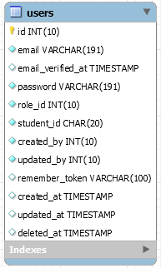
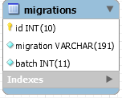
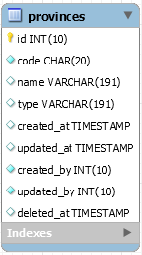
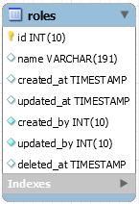
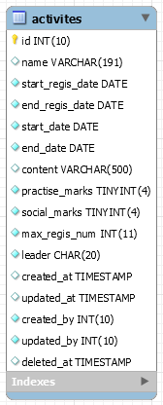
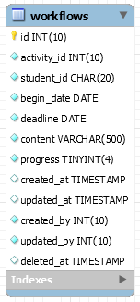
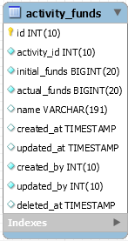
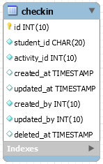
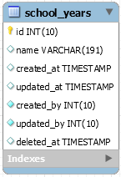
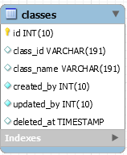
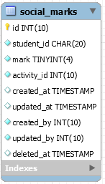
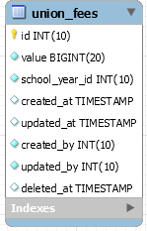
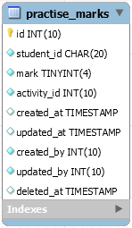
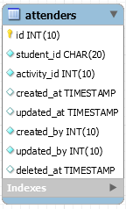
USER | ROLE | UNION_FEE | CLASS | SCHOOL_YEAR | ACTIVITIES | WORKFLOW | Activity_FUNDs | activity_fund_details | ATTENDERS | CHECK_IN
id | id | id | id | id | id | id | id | id | id | id
email | name | value | Class ID | name | name | id_activity | id_activity | id_fund | SID | SID
password | created_at | school_year | Class Name | created_at | end_regis_date | id_user | initial_funding | paying_for | id_activity | id_activity
role_id | created_by |  | created_at | created_by | start_regis_date | begin_date | actual_funding | value | created_at | created_at
created_at | updated_at |  | created_by | updated_at | start_date | deadline | created_at | payment_type | created_by | created_by
created_by | upddated_by |  | updated_at | upddated_by | end_date | content | created_by | created_at | updated_at | updated_at
updated_at |  |  | upddated_by |  | content | progress | updated_at | created_by | upddated_by | upddated_by
upddated_by |  |  |  |  | practise_marks | created_at | upddated_by | updated_at
student_Id |  |  |  |  | social_work_marks | created_by |  | upddated_by
 |  |  |  |  | max_regis_number | updated_at |  | id_uer
 |  |  |  |  | created_at | upddated_by
 |  |  |  |  | created_by
 |  |  |  |  | updated_at
 |  |  |  |  | upddated_by
 |  |  |  |  | leader
 |  |  |  |  | semester
PRACTSE_MARKS | SOCIAL_MARKS | STUDENT | yearly_FUND |  | NEWS | NEW_TYPE |  | DISTRICT | Province | ward
id | id | id | id |  | id | id |  | id | id | id
student_ID | student_ID | Student ID | School_year_id |  | sumary | name |  | name | name | name
mark | mark | Name | semester1_value |  | content | created_at |  | type | type | type
activity_id | activity_id | Class_ID | semester2_value |  | id_user | created_by |  | province_id |  | district_id
created_at | created_at | School_year_id | created_at |  | title | updated_at
created_by | created_by | address | created_by |  | id_type | upddated_by
updated_at | updated_at | birthday | updated_at |  | created_at
upddated_by | upddated_by | sex | upddated_by |  | created_by
 |  | phone_no |  |  | updated_at
 |  | email |  |  | upddated_by
 |  | is_youth_union_member
 |  | is_study

 |  | date_on_union
 |  | is_payed_union_fee
 |  | created_at
 |  | created_by
 |  | updated_at
 |  | upddated_by

